Resumen
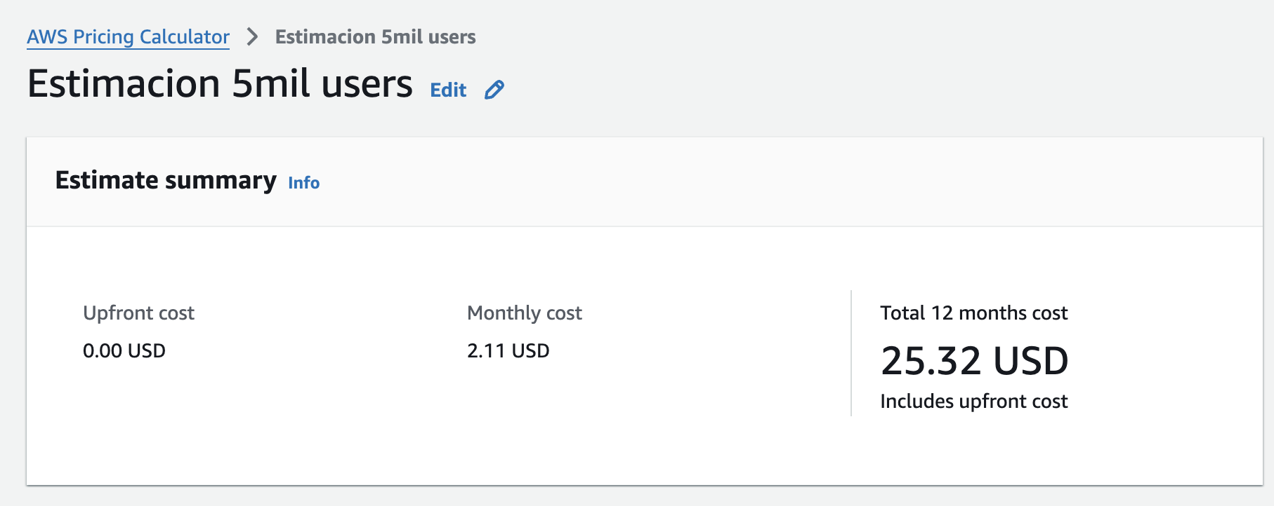
Resumen — lo que voy a poner en la calculadora AWS
Estos son los números que tengo que copiar a calculator.aws en cada servicio.

Servicio | Dato a ingresar | Valor
Lambda | Número de ejecuciones (requests) al mes | 510,000
Lambda | Duración promedio por ejecución (ms) | 200
Lambda | Memoria asignada (MB) | 128
API Gateway | Número de llamadas (requests) al mes | 390,000
API Gateway | Tipo de API | HTTP API
DynamoDB | Escrituras al mes (write requests) | 150,200
DynamoDB | Lecturas al mes (read requests) | 330,000
DynamoDB | Espacio de datos (GB) | 0.725
S3 | Espacio almacenado (GB) | 0.076
S3 | Descargas (GET requests) al mes | 1,200,000
S3 | Data que sale a internet (GB) | 60.0
Cognito | Usuarios activos al mes (MAU) | 5,000
SNS (push) | Notificaciones push al mes | 120,000
SNS (email) | Emails al mes | 30,000 | Infra de AWS |  |  | TRM HOY | 3800
 |  |  | Mensual | $2.11 | $8,018
No se puso |  |  | Anual | $25.32 | $96,216
Falta CloudWatch + logs | 4-5 dolares mas de lo que de la calculadora. Esto no representa mucho gasto |  | Costo por pedido (30K pedidos/mes) | $0.00007 | $0.26727
EventBridge + SQS

 |  |  | Comision Rappi
 |  |  | Rappi cobra entre 20% y 26% del valor de cada venta a través de su plataforma.
 |  |  | Plataforma | Comisión por pedido | Para 30,000 pedidos/mes
 |  |  | Rappi (20% conservador) | $6,000 COP | $180,000,000 COP/mes
 |  |  | Rappi (23% promedio) | $6,900 COP | $207,000,000 COP/mes
 |  |  | Rappi (26% agresivo) | $7,800 COP | $234,000,000 COP/mes
 |  |  | OrderFlow (infraestructura AWS) | $0.27 COP | $8,007 COP/mes

 |  |  | Procesar 30,000 pedidos al mes en AWS cuesta $8,007 pesos colombianos (~$2 USD). Para procesar esos mismos 30,000 pedidos, Rappi se quedaría con entre $180 y $234 millones de pesos en comisiones. OrderFlow tiene un costo de infraestructura ~25,000 veces menor por pedido procesado.

